ヘルプカード
↓こちらの記入欄（ピンク枠）に入力してください。 |  | ↓こちらで表示を確認してください。この部分が印刷されます。
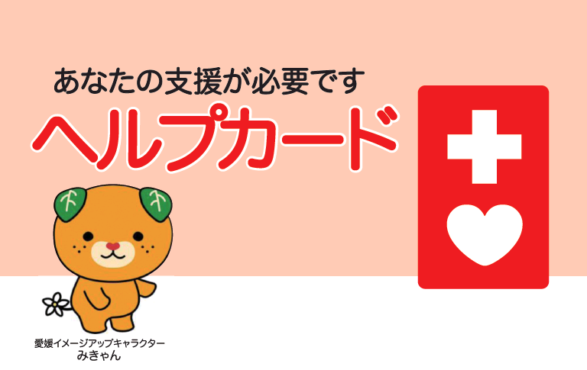

記入年月日 | 2017-06-29
あなたの支援が必要です

 |  |  |  |  |  |  |  |  |  |  | 障がいや病気 の名称と特徴 | 〇〇障がい
ふりがな | にいはま たろう

ヘルプカード
名前 | 新居浜 太郎

住所 | 新居浜市一宮町一丁目５番１号

 |  |  |  |  |  |  |  |  |  |  | 飲んでいる薬 | 〇〇〇の薬（〇〇錠 朝、昼、夜）

生年月日 | 2016-06-01

性別 | 男

 |  |  |  |  |  |  |  |  |  |  | アレルギー等 | （例）卵アレルギー
血液型 | A型

Rh+- | Rh+

緊急連絡先①
愛媛県新居浜市

愛媛県新居浜市
 |  |  |  |  |  |  |  |  |  |  | かかりつけ 医療機関 | 機関名： | 新居浜ＨｅｌｌｏＮＥＷ小児科
電話番号 | 01-123-3456

愛媛県イメージアップキャラクター
みきゃん
呼んでほしい人の名前 | 新居浜 花子（母）
 |  |  |  |  |  |  |  |  |  |  |  | 電話番号： |  | 0897-55-5555
 |  |  |  |  |  |  |  |  |  |  |  |  |  |  | （主治医： | 〇〇 〇〇医師 | ）

緊急連絡先②

電話番号 | 080-4567-8901
 |  |  |  |  |  |  |  |  |  | お願いしたいこと

 |  |  |  |  |  | 2017-06-29
呼んでほしい人の名前 | あかがね 道子（叔母）

 |  |  | ふりがな | にいはま たろう

緊急連絡先③

 |  |  |  |  |  |  |  |  |  |  | （例）・ 体に触れられることや、知らない人とのコミュニケーションが苦手なため、一般的な対応ではパニックを起こす、暴れるなど、救急対応が難しくなることがあります。 【発達障害（自閉症）】

電話番号 | 0897-65-6565 |  | なまえ | 新居浜 太郎

呼んでほしい人の名前 | 新居浜 一郎（父）

私の医療機関

障がいや病気 の名称と特徴 | 〇〇障がい

 |  |  | 住所 | 新居浜市一宮町一丁目５番１号

飲んでいる薬 | 〇〇〇の薬（〇〇錠 朝、昼、夜）

アレルギー等 | （例）卵アレルギー

 |  |  | 生年月日 （年齢） | 2016-06-01 |  |  | 性別 | 血液型

かかりつけ医療機関
 |  |  |  | （1歳） |  |  | 男 | A型 | Rh+

機関名： | 新居浜ＨｅｌｌｏＮＥＷ小児科

電話番号： | 0897-55-5555 |  | 緊急連絡先①

 |  |  |  |  |  |  |  |  |  |  | （例）・ 鼻や口ではなく、のど元にある気管孔で呼吸しています。このことにいち早く気づき、適切に対応してもらう必要があります。 【音声機能障害（喉頭摘出）】

主治医： | 〇〇 〇〇医師
 |  |  | 電話番号 |  | 01-123-3456

お願いしたいこと①

 |  |  | 呼んでほしい人の名前 |  | 新居浜 花子（母）
（例）・ 体に触れられることや、知らない人とのコミュニケーションが苦手なため、一般的な対応ではパニックを起こす、暴れるなど、救急対応が難しくなることがあります。 【発達障害（自閉症）】

 |  |  | 緊急連絡先②

 |  |  | 電話番号 |  | 080-4567-8901

 |  |  | 呼んでほしい人の名前 |  | あかがね 道子（叔母）

 |  |  | 緊急連絡先③
お願いしたいこと②

（例）・ 鼻や口ではなく、のど元にある気管孔で呼吸しています。このことにいち早く気づき、適切に対応してもらう必要があります。 【音声機能障害（喉頭摘出）】 |  |  | 電話番号 |  | 0897-65-6565

 |  |  | 呼んでほしい人の名前 |  | 新居浜 一郎（父）

 |  |  |  |  |  |  |  |  |  | 自由欄

このカードの中に
お願いしたいことが書いてあります。
中を開いて見てください。

 |  |  |  |  |  |  |  |  |  |  | （例）・ 避難生活の中で、必要不可欠な薬や医療器具・装具、配慮（食事、居住スペース、トイレ等の面で）を確保できるのか不安。

自由欄

（例）・ 避難生活の中で、必要不可欠な薬や医療器具・装具、配慮（食事、居住スペース、トイレ等の面で）を確保できるのか不安。

